Teilnahmebedingungen
Talentrunde 2018
Vorrunden-Wettkämpfe
Zwei Wettkämpfe in 2er- oder 3er-Gruppen.
Die Gruppenzuordnung erfolgt nach geografischen Kriterien durch den Landesjugendleiter.
Endtermin 1. Vorrunde: 15.01.2018 Endtermin 2. Vorrunde: 26.03.2018
Finale
Teilnahme der besten Teams aus den Vorrunden
Ort: LLZ Dortmund Datum: 27.05.2018
Teams
5 bis 10 Schützen/-innen der Schüler- und Jugendklasse
Disziplinen
LG oder LP (wahlfrei) nach SpO; Schüler: 20 Schuss; Jugendliche: 40 Schuss
Wertungs-Modus für die Talentrunde Gewertet werden zehn 10er-Serien.
Die Gesamtpunktzahl errechnet sich aus der Summe der letzten Zehner-Serien zzgl. Boni.
Bei weniger als 10 Schützen erfolgt additiv eine Wertung der ersten Serie von vorausgewählten Schützen (Festlegung vor Wettkampfbeginn).
Bonus
10 Bonuspunkte je LG-Schütze; 20 je LP-Schütze; 5 je Starter aus der Schülerklasse
Bedingungen
Schützen aus anderen Kreisen dürfen auch ins Team geholt werden; dafür ist eine Genehmigung des ausleihenden Schützenkreises einzuholen (vom Kreisjugendleiter).
Ein Schütze kann nur für ein Team starten.
Restriktionen
Keine Teilnahme von Kaderschützen Gewehr, außer Perspektivkaderschützen Gewehr und allen Kaderschützen Pistole!
Eine aktuelle Kaderliste wird zur Verfügung gestellt.
Mannschaftsieger
Bestes Team beim Final-Wettkampf
Einzelsieger
Die Ermittlung erfolgt separat.
Teilnahme: alle Schützen des Finales
Probeschießen: 5 Minuten
Wertungschießen: 10 Schuss im Final-Modus, d.h. jeweils 1 Schuss mit Ansage (50 Sek.)
Wertung: getrennt nach LG und LP, Schüler und Jugend
Preise
nicht beschrieben
Anmeldung
Jeder Kreis darf ein oder mehrere Teams anmelden.
Kosten / Fahrtkostenerstattung
Die Teilnahme ist kostenlos.
Die Kreise erhalten einen Fahrtkostenzuschuss je Team in Höhe von 150,00 €.

Gruppen+Ansprechpartner+ReadMe
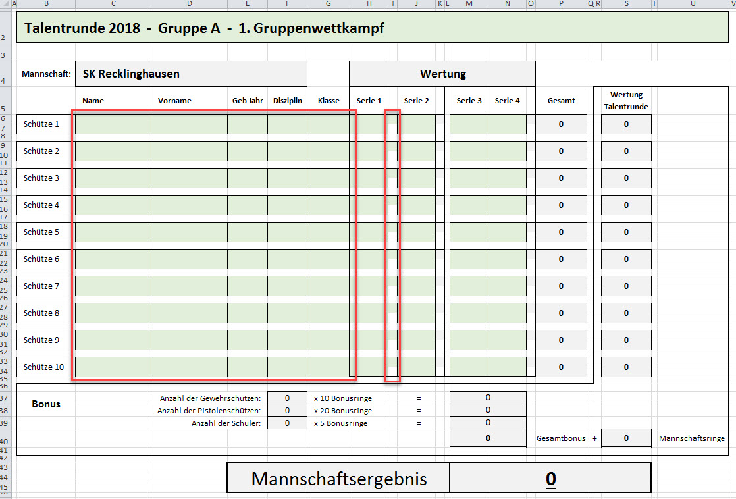
Talentrunde 2018 - Gruppeneinteilung + Ansprechpartner + Info zur Datenerfassung

Gruppe A | Gruppe B | Gruppe C | Gruppe D | Gruppe E | Ausrichter | Endtermin
SK Ahaus I | SK Teutoburger Wald | SK Paderborn | SK Bielefeld I | SK Siegen-Olpe | <= ausrichtender SK 1. Vorrunden-Wettk. | 2018-01-15
SK Haltern-Dorsten | SK Steinfurt | SK Bielefeld II | SK Lübbecke | SK Meschede | <= ausrichtender SK 2. Vorrunden-Wettk. | 2018-04-08
SK Recklinghausen | SK Ahaus II |  |  | SK Arnsberg

 | Kreis | Name | Ansprechpartner | Telefon | Email
 | 1100 | SK Ahaus I | Jochen Perrefort | 0170-5464474 | jochen.perrefort@t-online.de
 | 1100 | SK Ahaus II | Jochen Perrefort | 0170-5464474 | jochen.perrefort@t-online.de
 | 1400 | SK Haltern-Dorsten | Florian Loick | 0174-8889634 | f.loick@gmx.de
 | 1500 | SK Steinfurt | Klaus Stegemann | 0171-5006502 | klaus.stegemann@web.de
 | 1600 | SK Teutoburger Wald | Rolf Kormeier | 0172-5887138 | rolf.kormeier@gmx.net
 | 2700 | SK Recklinghausen | Philipp Schulz | 0176-63315195 | philipp.schulz90@gmx.de
 | 3100 | SK Bielefeld I | Marcel Wilhelm | 0157-58495691 | m.wilhelm21@gmx.de
 | 3100 | SK Bielefeld II | Marcel Wilhelm | 0157-58495691 | m.wilhelm21@gmx.de
 | 3700 | SK Lübbecke | Eckhard Seeker | 0160-95020911 | eckhard.seeker@t-online.de
 | 6400 | SK Siegen-Olpe | Daniela Wurmbach | 0170-3876634 | dany_wurmbach@web.de
 | 7100 | SK Paderborn | Hans-Gerd Seidel | 0174-1834351 | HansGerd.Seidel@googlemail.com
 | 7300 | SK Arnsberg | Ruth-Mirjam Prunzel | 0151-41278443 | r.prunzel@web.de / kja.arnsberg@gmail.com
 | 7400 | SK Meschede | Rita Neumann | 0172-9196100 | H_R_Neumann@gmx.net

Datenerfassung:
In den Tabellenblättern der Teams (Kreise) wird alles automatisch gerechnet. Die Formulare sind deshalb auch gegen Fehleingaben geschützt.
Einzutragen sind nur noch
- die Schützendaten sowie die Serien-Ergebnisse
und
- im Bedarfsfall ein "x" für die zusätzliche Wertung der ersten Serie (die anderen "x" werden automatich eingetragen).
- In Zeilen ohne Schützen "LG" und "LP" löschen / nichts eintragen!
Für die Vorrunde 2 können die Daten der Schützen aus der Datei zur Vorrunde 1 rüberkopiert werden.
Das bitte in zwei Schritten tun. => siehe Screenshot unten

